PASAPORTE
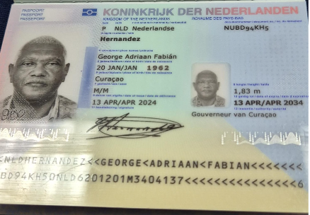
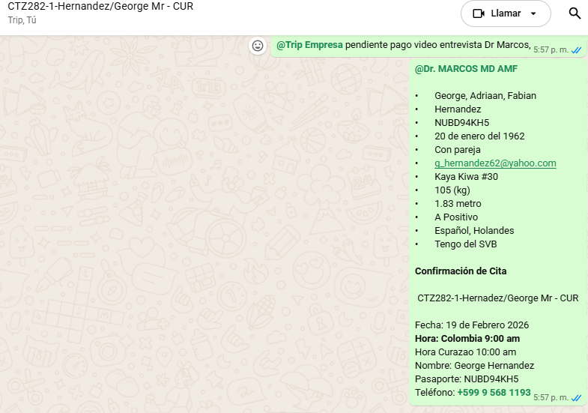

Nombre | George
Nombre | Adriaan
Nombre | Fabian
Apellido | Hernandez
Genero | Masculino
Pasaporte | NUBD94KH5
Fecha de nacimiento | 20 de enero del 1962
Edad | 64
Estado civil | Con pareja
Dirección | Kaya Kiwa #30
País | Curazao
Email: | g_hernandez62@yahoo.com
Teléfono | 599 9 568 1193
Profesión
RH | A+
Seguro | Tengo del SVB
Peso | 105 kg
Altura | 1.83
Idioma | Español, Holandes

Salud | HTA
 | Diabetes tipo 2
Estadia

CONFIRMACION
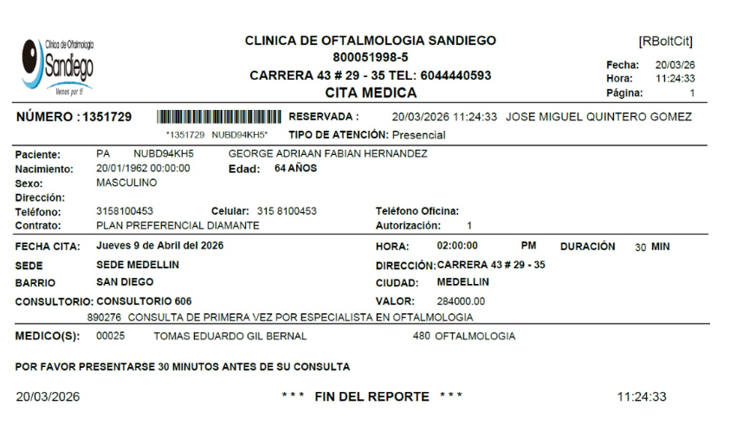

TOMOGRAFIA DE TORAX | ECOCARDIOGRAMA
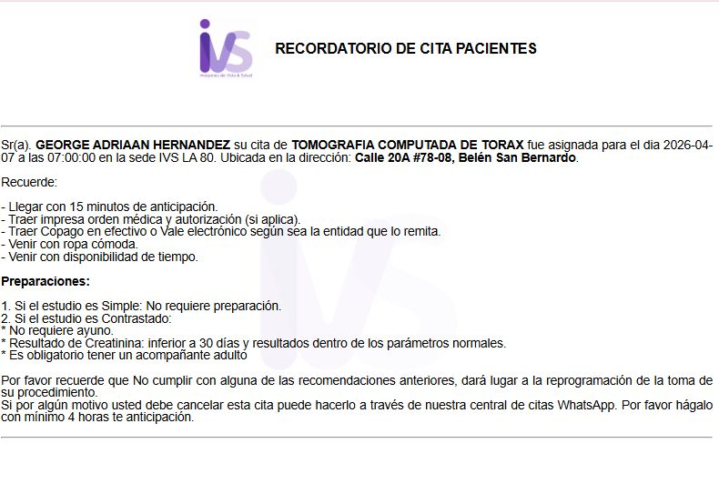
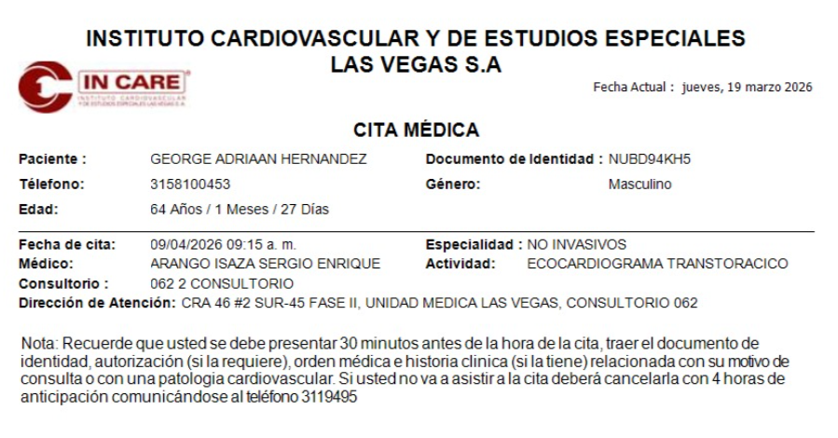

TOMOGRAFIA DE ABDOMEN Y PELVIS (ABDOMEN TOTAL) | ELECTROCARIOGRAMA
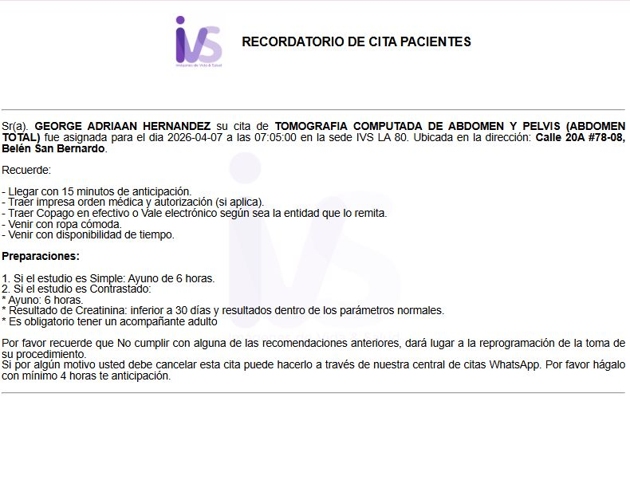
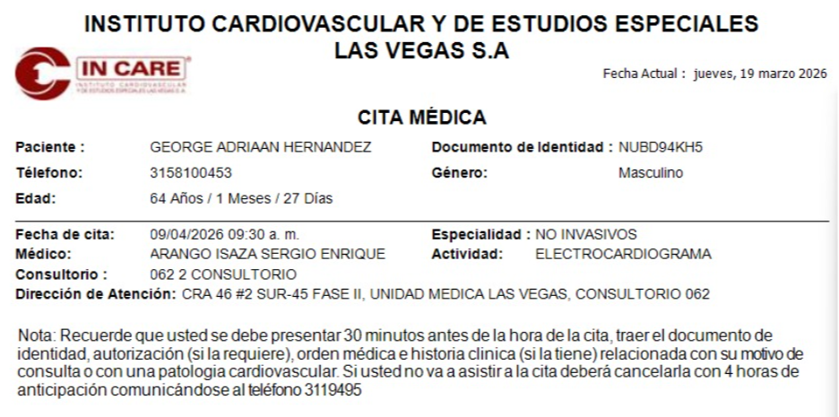

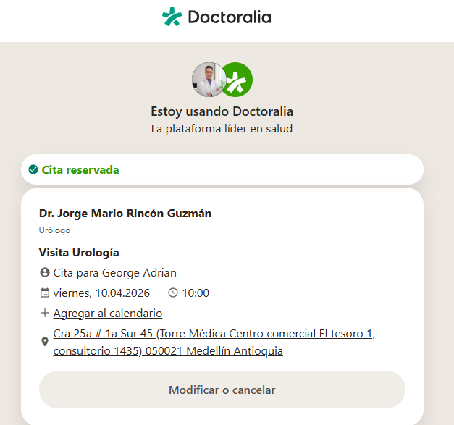
ECOGRAFIAS DE TIROIDES | CITA UROLOGIA
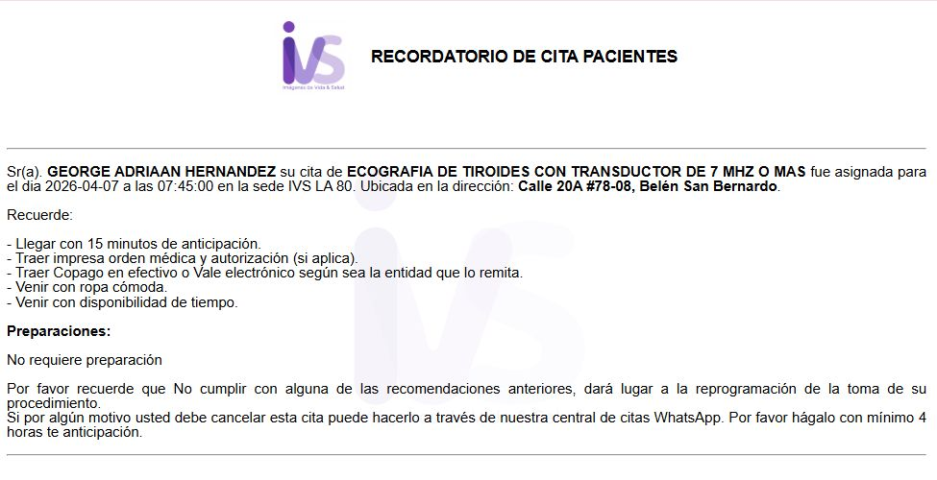

CITA OFTALMOLOGIA

VUELO
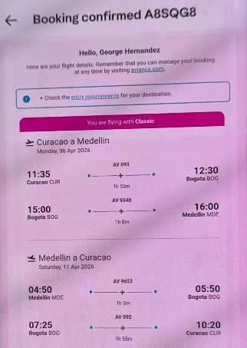
A8SQG8

